关系图
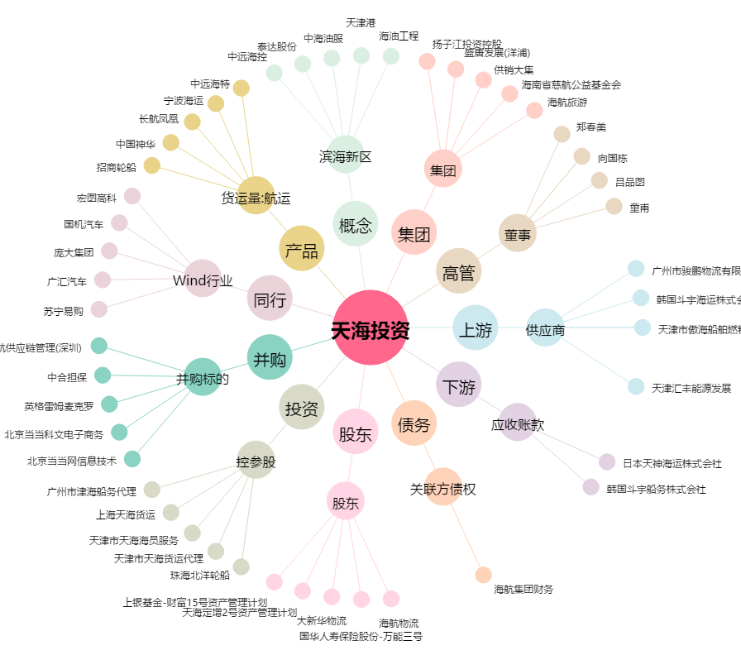
天海投资[600751.SH] - 关系概览图

